クラブ対抗
第４４回 全日本レディースバドミントン選手権大会
（クラブ対抗）関東ブロック予選会群馬県予選大会

 | 期 日 | 令和８年４月１９ 日（日）
 | 受 付 | ８：３０～９：００ 開会９：００
 | 場 所 | 伊勢崎市民体育館第２ （伊勢崎市堤西町93番地) ☎ 0270－23－7015
 | 予選方法 | クラブ対抗 団体戦（ゼッケンをつける）
 |  | ３ダブルス合算年齢２４０歳以上 選手６～９名
 |  | ☆年齢は令和８年４月１日現在とし、１対戦において同一選手が２複を兼ねて
 |  |  | 出場することはできない。１位のチームは、7月16日(木)～19日(日）徳島県で
 |  |  | 開催される全国大会に出場できる。2，3，4位のチームは、5月31日（日）山梨
 |  |  | 県で開催される関東大会に出場できる。
 | 競技方法 | 現行の（公財）日本バドミントン協会競技規則に準じる。
 | 参加資格 | （１）参加者は令和8年度、公益財団法人日本バドミントン協会及び日本レディース
 |  |  | バドミントン連盟及び関東レディースバドミントン連盟に申込締切日までに登録
 |  |  | 済みの者。なお参加チーム内、監督・コーチ・マネージャーを含め過半数以上
 |  |  | は（公財）日本バドミントン協会公認審判員の資格者であること。
 |  | （２）選手は、社会人になってからバドミントンを始めた者であること。
 |  |  | ・学校授業でのバドミントン経験者は出場できる。
 |  |  | ・他連盟での活動経験者も上記に該当する者は出場できる。
 |  | （３）未経験者であれば過去に全日本レディース大会（都道府県対抗の部）に出場
 |  |  | した者でも出場できる。
 |  | （４）１クラブ１チームとし、他のクラブとの混成は認めない。
 | 参 加 料 | １チーム 9，０００円
 | 申込締切 | 令和８年４月５日（日）必着
 | 申 込 先 | 申込書は電子メールで次のアドレスへ送付をお願いします。
 |  | gunmachan10@outlook.jp
 | 連絡先 | 矢島 とし子 TEL ： ０９０－２６６４－７１５１
 | そ の 他 | 参加料は当日とし、申し込み後の不参加の場合も代表者を介して納入すること。
 |  | 大会中の事故・けが・病気については、主催者・主管・会場は一切責任を負わない
 |  | ものとする。参加者は各自万全な健康管理のもと参加すること。万一に備えて各自
 |  | スポｰツ安全保険等に加入しておいて下さい。

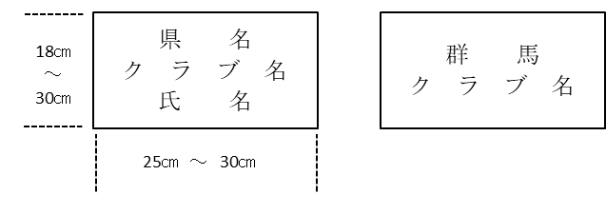
 | ゼッケン見本

